Ej. 0
Una empresa nueva le encraga la evaluación económica de una proyecto de inversión:
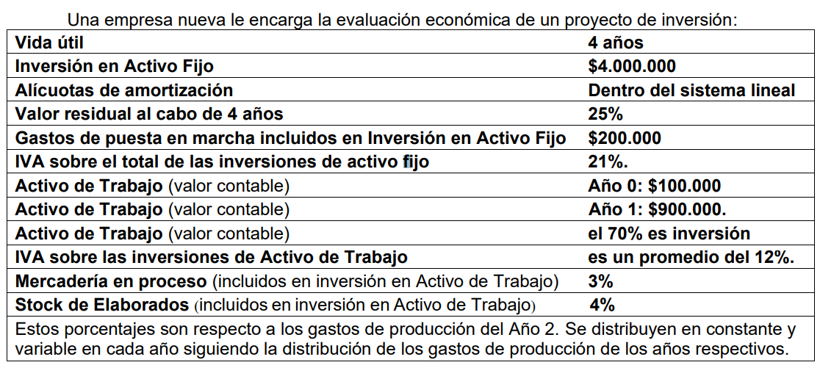
 | Vida útil |  |  |  |  |  |  | 4 años
 | Inversión en Activo Fijo |  |  |  |  |  |  | $4,000,000.00
 | Alícuotas de amortización |  |  |  |  |  |  | Dentro del sistema lineal
 | Valor residual al cabo de 4 años |  |  |  |  |  |  | 25%
 | Gastos de puesta en marcha incluidos en Inversión en Activo Fijo |  |  |  |  |  |  | $200,000.00
 | IVA sobre el total de las inversiones de activo fijo |  |  |  |  |  |  | 21%
 | Activo de Trabajo (valor contable) |  |  |  |  |  |  | $100,000.00 |  | Año 0
 | Activo de Trabajo (valor contable) |  |  |  |  |  |  | $900,000.00 |  | Año 1
 | Activo de Trabajo (valor contable) |  |  |  |  |  |  | el 70% es inversión
 | IVA sobre las inversiones de Activo de Trabajo |  |  |  |  |  |  | es un promedio del 12%.
 | Mercadería en proceso (incluidos en inversión en Activo de Trabajo) |  |  |  |  |  |  | 3%
 | Stock de Elaborados (incluidos en inversión en Activo de Trabajo) |  |  |  |  |  |  | 4%
 | Estos porcentajes son respecto a los gastos de producción del Año 2. Se distribuyen en constante y variable en cada año siguiendo la distribución de los gastos de producción de los años respectivos.


 | Plan anual de Producción |  |  |  |  |  | 2.000 unidades
 | Precio de Venta Unitario |  |  |  |  |  | $2,500.00
 | Cantidad Vendida |  |  |  |  |  | Año 1: 1.500 unidades
 | Cantidad Vendida |  |  |  |  |  | Año 2: 2.000 unidades
 | Gastos de Producción Constantes |  |  |  |  |  | 25% de ventas del año 2
 | Gastos de Producción Variables |  |  |  |  |  | $1.000 cada unidad
 | Gastos Administrativos y Comerciales |  |  |  |  |  | 10% del Costo de Producción de lo Vendido del Año 2
 |  |  |  |  |  |  | En ese monto el 70 % es constante
 | IVA del plan de explotación |  |  |  |  |  | IVA ventas 21%, IVA insumo promedio 16%
 | Honorarios al Directorio (HD) |  |  |  |  |  | 10% de las Ut. Económicas
 | Impuesto a la Ganancia |  |  |  |  |  | 35% neto de (HD)

1) | Calendario de todas las inversiones

 |  |  |  |  |  |  | AÑO 0 | AÑO 1 | TOTALES
 |  | ACTIVO FIJO SIN IVA |  |  |  |  | $3,800,000.00 | $200,000.00 | $4,000,000.00
 |  | IVA INVERSIÓN (21%) |  |  |  |  | $798,000.00 | $42,000.00 | $840,000.00
 |  | TOTAL (INCLUYENDO IVA) |  |  |  |  | $4,598,000.00 | $242,000.00 | $4,840,000.00

 |  | ACTIVO DE TRABAJO SIN IVA (VALOR CONTABLE) |  |  |  |  | $100,000.00 | $900,000.00 | $1,000,000.00

 |  | INVERSIÓN EN ACTIVO DE TRABAJO SIN IVA |  |  |  |  | $100,000.00 | $600,000.00 | $700,000.00
 |  | IVA INVERSIÓN (12%) |  |  |  |  | $12,000.00 | $72,000.00 | $84,000.00
 |  | TOTAL (INCLUYENDO IVA) |  |  |  |  | $112,000.00 | $672,000.00 | $784,000.00

 |  | INVERSIÓN TOTAL:
 |  |  | INVERSIONES SIN IVA |  |  |  | $3,900,000.00 | $800,000.00 | $4,700,000.00
 |  |  | IVA INVERSIÓN |  |  |  | $810,000.00 | $114,000.00 | $924,000.00
 |  |  | TOTALES CON IVA |  |  |  | $4,710,000.00 | $914,000.00 | $5,624,000.00

2) | Amortizaciones del Activo Fijo

 | VO = | $4,000,000.00
 | VR = | $1,000,000.00
 | VA = | $3,000,000.00
 | ALIC = | $750,000.00

3) | Ventas y Costos Anuales

 |  | CONSTANTES | VARIABLES |  |  |  | VENTAS ANO 1 | $3,750,000.00
AÑO 1 |  | $1,250,000.00 | $2,000,000.00 |  |  |  | VENTAS AÑO 2 | $5,000,000.00
AÑOS 2 AL 4 |  | $1,250,000.00 | $2,000,000.00

 |  |  |  |  | AÑO 1 | AÑOS 2 AL 4
 |  | CONSTANTES |  |  | $1,250,000.00 | $1,250,000.00
 |  | VARIABLES |  |  | $2,000,000.00 | $2,000,000.00
 |  | Total Gastos de Producción |  |  | $3,250,000.00 | $3,250,000.00
 |  | - Gastos de puesta en marcha |  |  | $(200,000.00)
 |  | - Inc. Mercadería en proceso |  |  | $(97,500.00)
 |  | Costo de Producción |  |  | $2,952,500.00 | $3,250,000.00
 |  | - Inc. Stock de elaborados |  |  | $(130,000.00)
 |  | Costo de Producción de lo vendido |  |  | $2,822,500.00 | $3,250,000.00
 |  | + Gastos de Adm. y Comercialización |  |  | $325,000.00 | $325,000.00
 |  | Costo Total de lo vendido |  |  | $3,147,500.00 | $3,575,000.00

4) | Resultados Anuales: Utilidad Económica

 |  |  |  | Año 1 |  | Años 2 al 4
 |  | Ventas |  | $3,750,000.00 |  | $5,000,000.00
 |  | (-) Costo Total de lo Vendido |  | $(3,147,500.00) |  | $(3,575,000.00)
 |  | Utilidad Económica a/ IIGG. HD. |  | $602,500.00 |  | $1,425,000.00
 |  | (-) HD |  | $(60,250.00) |  | $(142,500.00)
 |  | Utilidad Económica a/ IIGG. |  | $542,250.00 |  | $1,282,500.00
 |  | (-) IIGG |  | $(189,787.50) |  | $(448,875.00)
 |  | Utilidad Económica Final |  | $352,462.50 |  | $833,625.00

 |  |  |  |  |  | BENEFICIO NETO = | $2,853,337.50

5) | Punto de Equilibrio Económico

 |  |  |  |  | Constantes |  | Variables
 |  |  |  |  | Año 1 | Año 2 al 4 | Año 1 | Año 2 al 4
 |  | Gastos de Producción |  |  | $1,250,000.00 | $1,250,000.00 | $2,000,000.00 | $2,000,000.00
 |  | (-) Gastos de Puesta en Marcha |  |  |  |  | $(200,000.00)
 |  | (-) Incremento Mercadería en proceso |  |  | $(37,500.00) |  | $(60,000.00)
 |  | COSTO DE PRODUCCIÓN |  |  | $1,212,500.00 | $1,250,000.00 | $1,740,000.00 | $2,000,000.00
 |  | (-) Incremento Stock de elaborados |  |  | $(50,000.00) |  | $(80,000.00)
 |  | COSTO DE PROD. VENDIDO |  |  | $1,162,500.00 | $1,250,000.00 | $1,660,000.00 | $2,000,000.00
 |  | Gastos de Adm. y Comercialización |  |  | $227,500.00 | $227,500.00 | $97,500.00 | $97,500.00
 |  | Costo Total de lo Vendido |  |  | $1,390,000.00 | $1,477,500.00 | $1,757,500.00 | $2,097,500.00
 |  | Costo Total de lo Ven. Uni. |  |  | $926.67 | $738.75 | $1,171.67 | $1,048.75

 |  | P.E AÑO 1 = | 69.76% |  | DISTRIBUCIÓN MP EN PROCESO Y STOCK
 |  |  |  |  |  | FIJOS = | 38.462%
 |  |  |  |  |  | VARIABLES = | 61.538%

6) | Recupero de IVA inversión

 |  | IVA del plan de explotación |  |  | Año 1 | Año 2 al 4
 |  | IVA percibido (sobre ventas) 21% |  |  | $787,500.00 | $1,050,000.00
 |  | IVA pagado (sobre costos) 16% |  |  | $503,600.00 | $572,000.00
 |  | IVA diferencia |  |  | $283,900.00 | $478,000.00

 |  | Cobro del Crédito Fiscal | Crédito Fiscal | IVA Explotación | Recupero de IVA | Dédito Fiscal
 |  | Año 0 | $810,000.00
 |  | Año 1 | $924,000.00 | $283,900.00 | $283,900.00
 |  | Año 2 | $640,100.00 | $478,000.00 | $478,000.00
 |  | Año 3 | $162,100.00 | $478,000.00 | $162,100.00 | $315,900.00
 |  | Año 4 |  | $478,000.00 |  | $478,000.00

7) | Formulación del Proyecto de inversión a nivel económico |  |  |  |  | EGRESOS: Inversiones, aplicación utilidades (honorarios e IIGG) y crédito fiscal

 |  | Egresos | Inversión en Activo Fijo | Invers. Activo de Trabajo | IVA inversión | Honorarios al Directorio | Impuesto a las Gcias. | Total Egresos
 |  | Año 0 | $3,800,000.00 | $100,000.00 | $810,000.00 |  |  | $4,710,000.00
 |  | Año 1 | $200,000.00 | $600,000.00 | $114,000.00 | $60,250.00 | $189,787.50 | $1,164,037.50
 |  | Año 2 |  |  |  | $142,500.00 | $448,875.00 | $591,375.00
 |  | Año 3 |  |  |  | $142,500.00 | $448,875.00 | $591,375.00
 |  | Año 4 | $(1,000,000.00) | $(700,000.00) |  | $142,500.00 | $448,875.00 | $(1,108,625.00)
 |  | Totales | $3,000,000.00 | $- | $924,000.00 | $487,750.00 | $1,536,412.50 | $5,948,162.50

 |  |  |  |  |  |  |  | FLUJO DE FONDOS - SALDO ANUAL
 |  | Ingresos | Utilidades econômicas a/HD e IG | Amortizaciones | Recupero de IVA | Total Ingresos |  | SALDO ANUAL | SALDO ACUM.
 |  | Año 0 |  |  |  | $- |  | $(4,710,000.00) | $(4,710,000.00)
 |  | Año 1 | $602,500.00 | $750,000.00 | $283,900.00 | $1,636,400.00 |  | $472,362.50 | $(4,237,637.50)
 |  | Año 2 | $1,425,000.00 | $750,000.00 | $478,000.00 | $2,653,000.00 |  | $2,061,625.00 | $(2,176,012.50)
 |  | Año 3 | $1,425,000.00 | $750,000.00 | $162,100.00 | $2,337,100.00 |  | $1,745,725.00 | $(430,287.50)
 |  | Año 4 | $1,425,000.00 | $750,000.00 | $- | $2,175,000.00 |  | $3,283,625.00 | $2,853,337.50
 |  | Totales | $4,877,500.00 | $3,000,000.00 | $924,000.00 | $8,801,500.00
 |  |  |  |  |  |  |  | BENEFICIO NETO | $2,853,337.50

 |  | PAYBACK = | 3 AÑOS Y 48 DÍAS |  | 47.829742282 |  |  | BENEFICIO NETO = | $2,853,337.50

 |  | i = | 15%

 |  | VAN i 15% = | $4,994,900.46 | $(4,710,000.00)

 |  | VAN i 15% = | $284,900.46

 |  | TIR = | 17.36%

Ej. 1
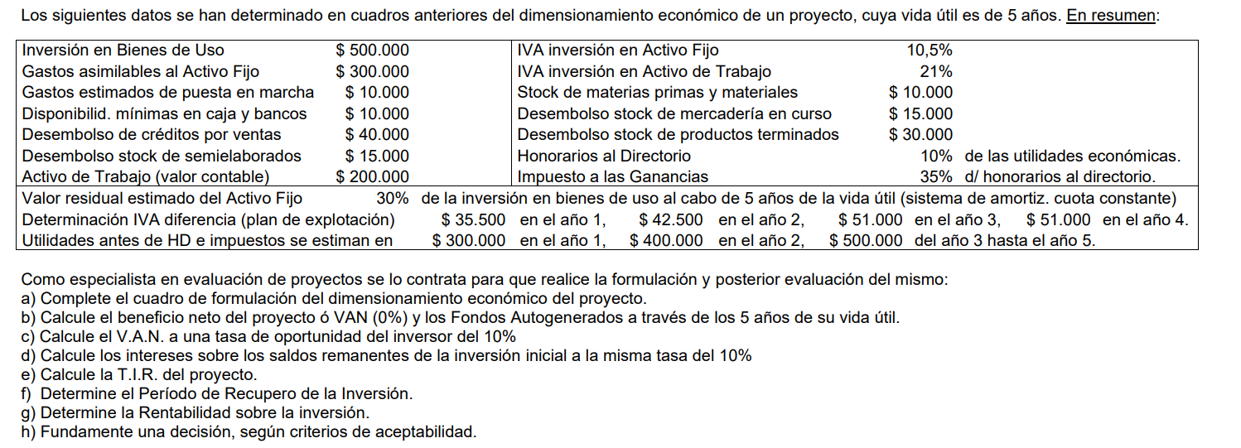
Los siguientes datos se han determinado en cuadros anteriores del dimensionamiento económico de un proyecto, cuya vida útil es de 5 años. En resumen:

 | Inversión en Bienes de Uso |  |  |  |  | $500,000.00 | AF AÑO 0 | IVA inversión en Activo Fijo |  | 10.50%
 | Gastos asimilables al Activo Fijo |  |  |  |  | $300,000.00 | AF AÑO 0 | IVA inversión en Activo de Trabajo |  | 21%
 | Gastos estimados de puesta en marcha |  |  |  |  | $10,000.00 | AF AÑO 1 | Stock de materias primas y materiales |  | $10,000.00 | AT AÑO 0
 | Disponibilid. mínimas en caja y bancos |  |  |  |  | $10,000.00 | AT AÑO 0 | Desembolso stock de mercadería en curso |  | $15,000.00 | AT AÑO 1
 | Desembolso de créditos por ventas |  |  |  |  | $40,000.00 | AT AÑO 1 | Desembolso stock de productos terminados |  | $30,000.00 | AT AÑO 1
 | Desembolso stock de semielaborados |  |  |  |  | $15,000.00 | AT AÑO 1 | Honorarios al Directorio |  | 10%
 | Activo de Trabajo (valor contable) |  |  |  |  | $200,000.00 |  | Impuesto a las Ganancias |  | 35%

 | Valor residual estimado del Activo Fijo |  |  |  | 30% de la inversión en bienes de uso al cabo de 5 años de la vida útil (sistema de amortiz. cuota constante)
 | Determinación IVA diferencia (plan de explotación) |  |  |  | $ 35.500 en el año 1, $ 42.500 en el año 2, $ 51.000 en el año 3, $ 51.000 en el año 4.
 | Utilidades antes de HD e impuestos se estiman en |  |  |  | $ 300.000 en el año 1, $ 400.000 en el año 2, $ 500.000 del año 3 hasta el año 5.

1) | Calendario de todas las inversiones

 |  |  |  |  |  |  | AÑO 0 | AÑO 1 | TOTALES
 |  | ACTIVO FIJO SIN IVA |  |  |  |  | $800,000.00 | $10,000.00 | $810,000.00
 |  | IVA INVERSIÓN (10.5%) |  |  |  |  | $84,000.00 | $1,050.00 | $85,050.00
 |  | TOTAL (INCLUYENDO IVA) |  |  |  |  | $884,000.00 | $11,050.00 | $895,050.00

 |  | ACTIVO DE TRABAJO SIN IVA (VALOR CONTABLE) |  |  |  |  |  |  | $200,000.00

 |  | INVERSIÓN EN ACTIVO DE TRABAJO SIN IVA |  |  |  |  | $20,000.00 | $100,000.00 | $120,000.00
 |  | IVA INVERSIÓN (21%) |  |  |  |  | $2,100.00 | $12,600.00 | $14,700.00 | CRÉDITOS POR VENTAS NO LLEVA IVA
 |  | TOTAL (INCLUYENDO IVA) |  |  |  |  | $22,100.00 | $112,600.00 | $134,700.00 | CAJA Y BANCOS NO LLEVA IVA

 |  | INVERSIÓN TOTAL:
 |  |  | INVERSIONES SIN IVA |  |  |  | $820,000.00 | $110,000.00 | $930,000.00
 |  |  | IVA INVERSIÓN |  |  |  | $86,100.00 | $13,650.00 | $99,750.00
 |  |  | TOTALES CON IVA |  |  |  | $906,100.00 | $123,650.00 | $1,029,750.00

2) | Amortizaciones del Activo Fijo

 | VO = | $810,000.00
 | VR = | $150,000.00
 | VA = | $660,000.00
 | ALICUO = | $132,000.00

3) | Resultados Anuales: Utilidad Económica

 |  |  |  |  | Año 1 |  | Año 2 | Año 3 al 5
 |  | Ventas
 |  | (-) Costo Total de lo Vendido
 |  | Utilidad Económica a/ IIGG. HD. |  |  | $300,000.00 |  | $400,000.00 | $500,000.00
 |  | (-) HD |  |  | $(30,000.00) |  | $(40,000.00) | $(50,000.00)
 |  | Utilidad Económica a/ IIGG. |  |  | $270,000.00 |  | $360,000.00 | $450,000.00
 |  | (-) IIGG |  |  | $(94,500.00) |  | $(126,000.00) | $(157,500.00)
 |  | Utilidad Económica Final |  |  | $175,500.00 |  | $234,000.00 | $292,500.00

 |  |  |  |  |  |  | BENEFICIO NETO = | $1,287,000.00

4) | Recupero de IVA inversión

 |  | Cobro del Crédito Fiscal | Crédito Fiscal | IVA Explotación | Recupero de IVA | Dédito Fiscal
 |  | Año 0 | $86,100.00
 |  | Año 1 | $99,750.00 | $35,500.00 | $35,500.00
 |  | Año 2 | $64,250.00 | $42,500.00 | $42,500.00
 |  | Año 3 | $21,750.00 | $51,000.00 | $21,750.00 | $29,250.00
 |  | Año 4 |  | $51,000.00 |  | $51,000.00
 |  | Año 5

5) | Formulación del Proyecto de inversión a nivel económico

 |  | Egresos | Inversión en Activo Fijo | Invers. Activo de Trabajo | IVA inversión | Honorarios al Directorio | Impuesto a las Gcias. | Total Egresos
 |  | Año 0 | $800,000.00 | $20,000.00 | $86,100.00 |  |  | $906,100.00
 |  | Año 1 | $10,000.00 | $100,000.00 | $13,650.00 | $30,000.00 | $94,500.00 | $248,150.00
 |  | Año 2 |  |  |  | $40,000.00 | $126,000.00 | $166,000.00
 |  | Año 3 |  |  |  | $50,000.00 | $157,500.00 | $207,500.00
 |  | Año 4 |  |  |  | $50,000.00 | $157,500.00 | $207,500.00
 |  | Año 5 | $(150,000.00) | $(120,000.00) |  | $50,000.00 | $157,500.00 | $(62,500.00)
 |  | Totales | $660,000.00 | $- | $99,750.00 | $220,000.00 | $693,000.00 | $1,672,750.00

 |  |  |  |  |  |  |  | FLUJO DE FONDOS - SALDO ANUAL
 |  | Ingresos | Utilidades econômicas a/HD e IG | Amortizaciones | Recupero de IVA | Total Ingresos |  | SALDO ANUAL | SALDO ACUM.
 |  | Año 0 |  |  |  | $- |  | $(906,100.00) | $(906,100.00)
 |  | Año 1 | $300,000.00 | $132,000.00 | $35,500.00 | $467,500.00 |  | $219,350.00 | $(686,750.00)
 |  | Año 2 | $400,000.00 | $132,000.00 | $42,500.00 | $574,500.00 |  | $408,500.00 | $(278,250.00)
 |  | Año 3 | $500,000.00 | $132,000.00 | $21,750.00 | $653,750.00 |  | $446,250.00 | $168,000.00
 |  | Año 4 | $500,000.00 | $132,000.00 | $- | $632,000.00 |  | $424,500.00 | $592,500.00
 |  | Año 5 | $500,000.00 | $132,000.00 | $- | $632,000.00 |  | $694,500.00 | $1,287,000.00
 |  | Totales | $2,200,000.00 | $660,000.00 | $99,750.00 | $2,959,750.00
 |  |  |  |  |  |  |  | BENEFICIO NETO | $1,287,000.00
6) | Beneficio Neto - VAN (0%) - FONDOS AUTOGENERADOS
 |  |  |  |  |  |  |  | BENEFICIO NETO = | $1,287,000.00
 | FONDOS AUTOGENERADOS = UTILIDADES a/ HD. & IIGG. + AMORTIZACIONES

 |  | FONDOS AUTOGENERADOS = |  | $2,860,000.00

7) | VAN (10%)

 |  | VAN (i =10%) = | $1,593,455.70 | $(906,100.00)

 |  | VAN (i =10%) = | $687,355.70

8) | Intereses sobre los saldos remanentes de la inversión inicial a la misma tasa del 10%

 |  | BENEFICIO NORMAL = BENEFECIO NETO - VAN

 |  | BENEFICIO NORMAL (i=10%) = |  | $599,644.30

9) | TIR
 |  | TIR = | 32.08%

10) | PAYBACK
 |  | 2 AÑOS Y 228 DÍAS |  |  | 227.58823529

11) | RENTABILIDAD SOBRE LA INVERSIÓN - ROI

 |  | ROI = | 142%

